光熱費
電気代
 | ２０１６年 | ２０１７年 | ２０１８年
１月 |  | ¥18,750 | ¥20,393
２月 |  | ¥15,444 | ¥19,613
３月 |  | ¥14,128 | ¥17,007
４月 | ¥10,429 | ¥9,936 | ¥10,400
５月 | ¥9,485 | ¥9,539 | ¥11,417
６月 | ¥8,161 | ¥7,783 | ¥10,127
７月 | ¥9,026 | ¥12,696 | ¥13,532
８月 | ¥6,688 | ¥8,376 | ¥12,668
９月 | ¥9,504 | ¥11,906
１０月 | ¥7,242 | ¥8,131
１１月 | ¥11,281 | ¥14,457
１２月 | ¥13,079 | ¥15,515
電気代 | ２０１６年 | ２０１７年 | ２０１８年
１月 |  | ¥18,750 | ¥20,393
２月 |  | ¥15,444 | ¥19,613
３月 |  | ¥14,128 | ¥17,007 | 延長×20日 | 6000 | 100000 | 3249 | 300000 | 300000
４月 | ¥10,429 | ¥9,936 | ¥10,400 | 半日 | 500 | 70000 | 1697 | 300000 | 300000
５月 | ¥9,485 | ¥9,539 | ¥11,417 | 預かり | 1000 | 300000 | 1198 | 170000
６月 | ¥8,161 | ¥7,783 | ¥10,127 |  |  | 100000 | 400
７月 | ¥9,026 | ¥12,696 | ¥13,532 |  |  | 260000 | 1037
８月 | ¥6,688 | ¥8,376 | ¥12,668 |  |  | 450000 | 1797
９月 | ¥9,504 | ¥11,906 |  |  |  | 270000 | 861
１０月 | ¥7,242 | ¥8,131 |  |  |  | 400000 | 319
１１月 | ¥11,281 | ¥14,457 |  |  |  | 150000 | 121
１２月 | ¥13,079 | ¥15,515
合計 | ¥84,895 | ¥146,661 | ¥115,157 |  |  | 2100000 | 10679 | 770000 | 600000
ガス代
 | ２０１６年 | ２０１７年 | ２０１８年
１月 |  | ¥16,879 | ¥19,201
２月 |  | ¥14,093 | ¥17,344
３月 |  | ¥15,022 | ¥15,950
４月 |  | ¥14,557 | ¥15,486
５月 | ¥12,700 | ¥13,164 | ¥15,950
６月 | ¥9,654 | ¥11,684 | ¥12,192
７月 | ¥8,639 | ¥10,669 | ¥10,669
８月 | ¥7,073 | ¥5,420 | ¥7,624
９月 | ¥4,870 | ¥5,420 | ¥7,073
１０月 | ¥7,624 | ¥8,131
１１月 | ¥11,177 | ¥13,164
１２月 | ¥13,164 | ¥15,486
ガス代 | ２０１６年 | ２０１７年 | ２０１８年
１月 |  | ¥16,879 | ¥19,201
２月 |  | ¥14,093 | ¥17,344
３月 |  | ¥15,022 | ¥15,950
４月 |  | ¥14,557 | ¥15,486
５月 | ¥12,700 | ¥13,164 | ¥15,950
６月 | ¥9,654 | ¥11,684 | ¥12,192
７月 | ¥8,639 | ¥10,669 | ¥10,669
８月 | ¥7,073 | ¥5,420 | ¥7,624
９月 | ¥4,870 | ¥5,420 | ¥7,073
１０月 | ¥7,624 | ¥8,131 |  | 55000
１１月 | ¥11,177 | ¥13,164 |  | 67000
１２月 | ¥13,164 | ¥15,486 |  | 12000
合計 | ¥74,901 | ¥143,689 | ¥121,489

水道・下水道代
 | ２０１６年 | ２０１７年 | ２０１８年
２月～３月分 |  | ¥10,950 | ¥14,340
４月～５月分 | ¥14,960 | ¥12,800 | ¥14,960
６月～７月分 | ¥13,100 | ¥13,410 | ¥14,650
８月～９月分 | ¥10,340 | ¥11,880 | ¥15,260
１０月～１１月分 | ¥12,800
１２月～１月分 | ¥15,260 | ¥17,110
水道・下水道代 | ２０１６年 | ２０１７年 | ２０１８年
２月～３月分 |  | ¥10,950 | ¥14,340
４月～５月分 | ¥14,960 | ¥12,800 | ¥14,960
６月～７月分 | ¥13,100 | ¥13,410 | ¥14,650
８月～９月分 | ¥10,340 | ¥11,880 | ¥15,260
１０月～１１月分 | ¥12,800
１２月～１月分 | ¥15,260 | ¥17,110
合計 | ¥66,460 | ¥66,150 | ¥59,210

Sheet4
食品成分 | エネルギー | タンパク質 | ナトリウム | カリウム | カルシウム | マグネシウム | ビタミンK | ビタミンC
単位 | kcal | g | mg | mg | mg | mg | μg | mg
大豆もやし／ゆで | 34 | 2.9 | 1 | 50 | 24 | 19 | 49 | 1
レタス／土耕栽培／結球葉／生 | 12 | 0.6 | 2 | 200 | 19 | 8 | 29 | 5
キャベツ／結球葉／生 | 23 | 1.3 | 5 | 200 | 43 | 14 | 78 | 41
 |  |  |  | 「日本食品標準成分表2015年版（七訂）から引用

 | 200℃設定
２００℃設定
 | 分 | ℃
 | 0 | 14.4
 | 5 | 71.6
 | 10 | 136.8
 | 15 | 171.8
 | 20 | 177.6
 | 25 | 187.2
 | 30 | 191.7
 | 35 | 175
 | 40 | 175
 | 45 | 175
 | 50 | 175

 | 190℃設定
１９０℃設定
 | 分 | ℃
 | 0 | 18.3
 | 5 | 58.3
 | 10 | 130.5
 | 15 | 177.5
 | 20 | 171.6
 | 25 | 182.7
 | 30 | 214.4
 | 35 | 184.2
 | 40 | 196.3
 | 45 | 199.1
 | 50 | 199.1

 | 170℃設定
１７０℃設定
 | 分 | ℃
 | 0 | 14.9
 | 5 | 96.8
 | 10 | 111
 | 15 | 111
 | 20 | 136
 | 25 | 120
 | 30 | 108
 | 35 | 120
 | 40 | 127
 | 45 | 131
 | 50 | 134

 | 160℃設定
１９０度予熱→１６０℃焼く
 | 分 | ℃
 | 0 | 14
 | 5 | 42
 | 10 | 112.1
 | 15 | 161
 | 20 | 147.5
 | 25 | 165.1
 | 30 | 167.4
 | 35 | 146.6
 | 40 | 144
 | 45 | 150.8
 | 50 | 160

 | 230℃設定
２３０℃設定
 | 分 | ℃
 | 0 | 18.1
 | 5 | 42.9
 | 8 | 73.4
 | 10 | 70
 | 12 | 84.5
 | 18 | 141
 | 21 | 154
 | 22 | 165
 | 24 | 168

Sheet1
藍 に つ い て

藍に関する基本的なことがまとめてあります。写真は、クリックすると大きくなります。戻る時は、ブラウザーの「戻る」で。
このページの内容 （１）藍とは （２）日本における藍 （３）藍の色素の生成 （４）藍染め （５）藍植物 （６）沈殿藍 （７）合成藍の登場

（１）藍とは
「藍」とは、ある種の植物の中に含まれている成分が変化して生じた、藍色の色素を含む染料のことである。また、それを生み出す植物のことや、色をさしたりもする。藍の色素は、インジゴ（インジゴチン）と呼ばれ、これを繊維に染めつけることで、藍色の染色ができる。

インジゴとは、本来はインドで栽培されている藍植物からとれる天然藍(インド藍)のことを指し、「インドからきたもの」というのが本来の意味であるが、その中に含まれる色素の物質名ともなっている。

（２）日本における藍
日本では、タデアイというタデ科の植物から藍が作られている。藍染めは、古くから行われていたと思われるが、近世になって木綿が広がったことに伴って、全国で盛んにタデアイが栽培され、染められるようになった。江戸時代には、阿波の国（現在の徳島県）が最大の生産地であった。

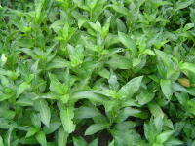
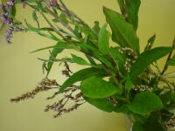
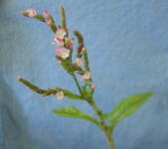

 | 生育したタデアイ | 花の咲いたタデアイ（白花と赤花）

日本の藍は、タデアイの葉を、発酵により堆肥状にすることで作られている。現在徳島で実際に行われている過程はだいたい次のようである。
1) 葉を刈り取り、１cm程度に刻む。
2) 扇風機の風により、茎と葉に分ける。
3) 乾燥した葉は、土間のある建物の中で発酵させ、「すくも」と呼ばれる染料にする。その場所は、寝床と呼ばれる。
4) 発酵は100日間ほどかかるが、その間、３－４日ごとに水をやり、切り返しと呼ばれる混ぜ合わす作業を行う。すくもを作る人のことを「藍師」と呼ぶが、すくも作りで重要なのは、与える水の量と発酵の温度である。
5) 切り返しを行ったあと、保温をする必要があれば、むしろをかけておく。
6) できあがったすくもは、俵につめて、全国の染色家のもとへ発送する。

生育したタデアイの葉を刈り取り、葉のみを発酵させ、すくもにする |  |  |  |  | ３から４日ごとに、水を与え、切り返しを行う | 水をやり、切り返したあとは、しばらく寝床に寝かしておく
庶民の染料として、大量に作られていた日本の天然藍も、江戸時代末期には色素含有量の多いインド藍が輸入され、明治になると、ドイツで開発された合成インジゴの輸入も増えたため、その生産量は激減した。また、第二次世界大戦でその栽培が禁止されたために、藍の生産は途絶える寸前まで行った。しかしながら、徳島の藍師が、戦争中も種を守り、副業をしながらも藍作りを続けきたことで、現在でもその伝統が生き続けている。ヨーロッパのウォードが今世紀の初めに途絶えたのとは対照的である。そして、人々の生活が豊かになったことで、天然染料による染色が見直され、手作り独特の暖かさを人が求めだしたということで、藍も見直されてきている。

（３）藍の色素の生成
そもそも、なぜ緑色のタデアイの葉から、青い色が生まれるのだろうか。タデアイの葉の中には、インジカンという無色の物質が含まれており、葉が傷ついたり、枯れると、次のような変化が起こり、インジゴという青い色素ができる。

インジカン(無色)－－＜分解＞－→ インドキシル(無色) －－＜酸化＞－→ インジゴ(青色)

これは、化学反応であり、このことを化学反応式で表すと次のようになる。

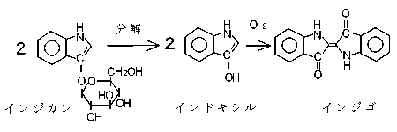

後で触れるように、世界にはインジゴを生み出す種々の植物があり、その分類学上の種類もさまざまである。そしてこれらの植物が世界各地において古くから藍染めに用いられてきた。いずれの藍植物も、インジゴの前駆体であるインジカン（無色の水溶性物質）を含有している。これが加水分解されてインドキシルに変化し、その２分子が空気酸化とともに結合することによって、青色のインジゴ色素を形成する

（４）藍染め
一般に、染色を行う場合、まず染料を水に溶かし、それを繊維の中に染み込ませ、繊維と結合させることによって行う。絵の具やペンキの場合のように、表面に色を塗って着色するのとは大きく異なる。
インジゴは水に不溶の色素であるので、一旦色素を水に溶ける形に変換して繊維に吸収させ、繊維の中で再びインジゴに戻すことで染色が行われている。この操作のことを「建てる」と言う。
日本の伝統的な藍染めでは、写真のように、土の中に埋め込んだカメ(瓶)の中に、すくも・小麦ふすま（発酵の栄養源）・灰汁（アルカリ）を入れ、１週間ほど発酵させ、すくも中のインジゴを還元して水溶性にして行う。この発酵は、熟練を要する作業である。液面に泡（これを藍の花と称する）が立つと染めることができるようになる。

藍染めは、このような大きなカメを土間の中に埋め込み、その中にすくもなどを仕込んで行う |  |  |  |  | 藍の花（藍色の泡）が液面にできると染色できるようになる | 糸や布を、カメの中に浸し、引き上げると空気中の酸素で酸化され、青く発色する

この「建てる」という操作によって起こる化学反応は、還元という種類の化学反応である。還元とは酸化の逆の変化であり、酸化された状態の鉄（鉄鉱石）から金属の鉄を作るような反応も還元である。この還元反応は、化学薬品の豊富な現代においては容易に行うことのできる化学反応であるが、薬品のなかった時代には、発酵という方法が使われた。発酵とは、微生物の力を借りて物質を変化させることである。微生物は、至る所に存在し、様々な営みをしている。その変化が人間にとって無用な場合は腐敗であるが、有用な場合が発酵である。ぶどうに含まれる糖類が発酵により変化してアルコールが生成することからもわかるように、発酵とは物質の変化を伴う現象である。物質の変化とは、化学変化（反応）である。

インジゴはアルカリ性の条件下、発酵か、還元作用を持つ薬品により、水に可溶の黄色い物質に変化する。この物質は、ロイコ体、リューコ体、ロイコインジゴなどと呼ばれ、空気に触れると酸化を受けて、再びもとのインジゴに戻る。ロイコインジゴは、アルカリ性の水にはよく溶けるが、中性や酸性の水にはほとんど溶けず、インジゴホワイトとして析出・沈殿する。

イ ン ジ ゴ | －－－－－－－＞ | 還 元 型 | －－－－－－＞ | イ ン ジ ゴ
水に不溶 | 発酵（発酵建て） | 水に可溶 | 酸素 | 水に不溶
 | 薬品（化学建て）
青色 |  | 黄色 |  | 青色

還元は、古くは主に発酵によって行われていたが、近世では、緑バンや、亜鉛粉末による還元も行われており、これらは一種の化学薬品であるので、化学建てと呼ばれる。さらに、近代になってからは、ハイドロサルファイトという優れた還元のための薬品が作られ、現在のジーンズなどの工業的な合成藍による染色では盛んに使われている。

（５）藍植物
世界にはインジゴを生み出す種々の植物があり、その分類学上の種類もさまざまである。下に一覧にした。そしてこれらの植物が世界各地において古くから藍染めに用いられてきた。いずれの藍植物も、インジゴの前駆体であるインジカンを含有している。インジカンはインドキシルにグルコースが結合した形の配糖体の一種で、無色の水溶性物質である。これが加水分解されてインドキシルに変化し、その２分子が空気酸化されることによって、青色のインジゴ色素を形成する。

◆タデアイ（タデ科）
学名：Polygonum tinctorium Lour.
◆インド藍（マメ科、コマツナギ属：Indigofera）
・キアイ
学名：Indigofera tinctoria L. （「インド藍」とはもともとは、主にこれをさす）
・ナンバンコマツナギ （熱帯アメリカ原産。色素含量が多いので広まっている）
学名：Indigofera suffruticosa Mill.
◆琉球藍 （キツネノマゴ科）
学名：Strobilanthes cusia
◆大青（ウォード、英woad 独waid 仏Pastel、アブラナ科）
学名：Isatis tinctoria L.

（６）沈殿藍
日本の藍の作り方は、すくも法と呼ばれ、ヨーロッパの藍もウォードという植物から、これに似た方法で行われていた。それに対して、沖縄やインドでは、沈殿法という方法で藍が作られている。
沈殿法は、藍の植物を水につけ、その成分を水に抽出し、その水が発酵するのに伴って、インジカンが水に溶け出てくるとともにインドキシルに分解され、さらに空気を送り込むことで酸化させてインジゴを作るというものである。できたインジゴは、植物の残渣からは分離され、沈殿させて取り出される。これを、インド藍の場合は乾燥させ固め、沖縄の場合は、泥藍（水分を含んだ泥状）で出荷される。

すくも法が、植物の残渣をすべて残しており、インジゴ色素はその中に含まれているため、色素含有量がどうしても少なくなるのと違い、インジゴ色素含量が高い。
すくも法にしても、沈殿法にしても自然の為す技によって、色を持たない成分から青い色素が生み出されている。
インド藍は、12世紀にはヨーロッパにもたらされていた。大航海時代ののちには、ポルトガル・オランダ・イギリスがインドに進出し、香料などとともに藍も輸入していた。藍の農場は、インドから西インド諸島（中米、カリブ海）にも移った。

（７）合成藍の登場
染織紀行のページへ）

合成インジゴは、天然インジゴと全く同じ物質であり、純度の高く一定のものが安価に生産できたことから、天然のものを衰退させてしまった。

現在でも、ジーンズの染色などのために、大量に生産されている。ジーンズは、1829年ドイツ生まれで、1847年にアメリカに渡ったリーバイ・シュトラウス（Levi Strauss）が、1853年に、フランスのニームで作られた生地を使って初めて作り、さらに1870年代に、鋲（びょう）打ちの製品を出したことで広まった。その後この労働者の作業着がインジゴで染められたことで、労働者階級のことがブルーカラーと呼ばれるもととなった。さらに1960年代以降に、反体制の象徴として若者が着用することにより世界中に広まったが、洗濯などにより色落ちがしやすく、染料としては大きな欠点を持っているインジゴが、今なお大量に使われていることは、興味深い。

藍の生葉染めについて

藍の生葉染めによる紫染め

詳しくしくは、次の書籍も参考にして下さい。

藍に関する説明が記載されている本
◆木村光雄：「藍染の歴史と科学」裳華房、1992、\1300
藍や藍染めについて、染色の基礎を含めて解説してある
◆くさかべのぶゆき：「アイの絵本」、農文協、1999
子供向けを前提とした本だが、大人にとっても藍のことが詳しくわかる。
◆竹内淳子：「藍」、法政大出版局、1991
北海道の藍から沖縄の藍まで藍師、紺屋などの人を訪ねた記録
◆村上道太郎：「藍が来た道」（新潮選書）、1989
◆ＮＨＫ名古屋放送局(編)：「ジャパン・ブルー」、日本放送出版協会、1989
◆日本藍染文化協会（編）：「日本の藍～染織の美と伝統」、日本放送出版協会、1994
◆吉岡幸雄：「日本の藍、ジャパンブルー」、京都書院、1997、1000円

藍染めの実際の技法が記載されている本
◆山崎青樹：草木染技法全書１「糸染・浸し染の基本」、美術出版社、1997、3200円
◆山崎和樹：「草木染」、山と渓谷社、1997、1900円
◆吉岡幸雄：「自然の色を染める」、紫紅社、1996、7500円

Sheet5
料理レシピ
材 料（沢山❤人分）
赤紫蘇の葉
３００ｇ | 500 | 250
クエン酸
３０ｇ（２０～４０ｇ） | 50 | 25
砂糖
５００ｇ（～８００ｇ） | 833.33333333 | 416.66666667
水
２リットル | 3.3333333333
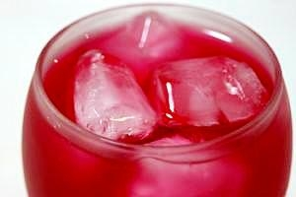
約1時間
500円前後
保存性を高めたい場合は、クエン酸を最大４０ｇまで増やしてもOK。
逆に、減らしたい時は、２０ｇまでにしてOK。
砂糖を多めに、最大８００ｇに増やしてもOKです。

Sheet7
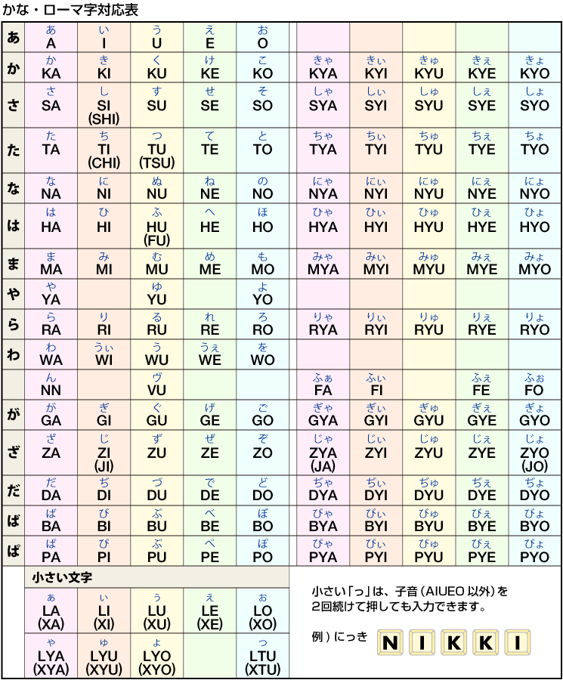

Sheet8
